Registro de Riesgos
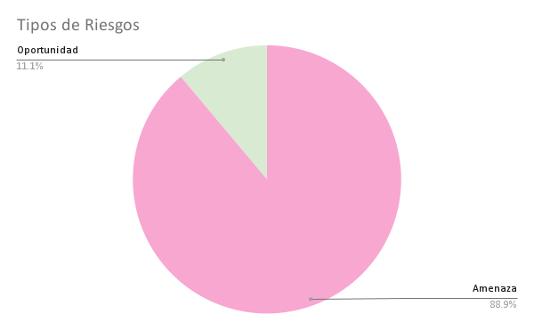
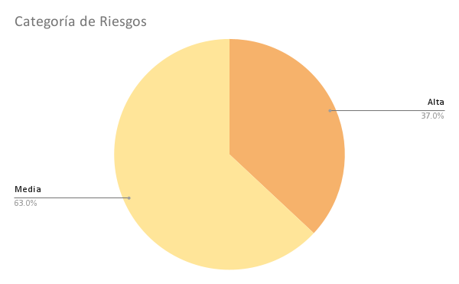
Listado de Riesgos: Gestión de Riesgos en Proyectos

Nro. De Ref. | Descripción del problema | Riesgo | Causas Raíz | Tipo |  | Categoría de Riesgo | Probabilidad |  |  | Impacto |  |  | Prioridad | Responsable | Respuesta predeterminada | Estrategia de Respuesta | Plan de Respuesta
 |  |  |  | Amenaza | Oportunidad |  | Alta | Media | Baja | Alta | Media | Baja
1 | Fallas en la conectividad durante el uso de la plataforma | Amenaza | Problemas con la conexión a Internet | Técnico | Operacional | Alta |  |  |  |  |  |  | Alta | Equipo de Roblox | Monitoreo continuo | Mitigación | Los usuarios recibirán un mensaje informando sobre la falta de conectividad
2 | Retrasos en el desarrollo de funcionalidades | Amenaza | Complejidad técnica y falta de recursos | Técnico | Cronograma | Media |  |  |  |  |  |  | Alta | Daysi y Vicente | Replanificación | Evitar | Ajustar el cronograma, priorizar las funcionalidades críticas y asignar recursos adicionales
3 | Dificultad de los usuarios para comprender la interfaz | Amenaza | Interfaz no intuitiva | Técnico | Calidad | Alta |  |  |  |  |  |  | Alta | Daysi | Mejora del diseño | Mitigación | Realizar pruebas de usabilidad y ajustar el diseño en función del feedback recibido
4 | Puntuaciones incorrectas debido a errores en el sistema de puntuación | Amenaza | Complejidad en la lógica de seguimiento de respuestas | Técnico | Calidad | Media |  |  |  |  |  |  | Alta | Vicente | Revisión del sistema de puntuación | Mitigación | Realizar una revisión exhaustiva del sistema de puntuación y realizar pruebas
5 | Riesgo de que los administradores no puedan ver los puntajes en tiempo real | Amenaza | Problemas en la carga de datos en tiempo real | Técnico | Operacional | Alta |  |  |  |  |  |  | Alta | Vicente | Monitoreo y optimización | Mitigación | Implementar un sistema de actualización de los puntajes y optimizar el acceso a los datos
6 | Dificultad en la visualización de categorías por parte de los administradores | Amenaza | Información mostrada no es clara | Técnico | Calidad | Media |  |  |  |  |  |  | Media | Daysi y Vicente | Mejora del diseño | Mitigación | Reorganizar la interfaz de usuario para mostrar las categorías de forma más clara
7 | Riesgo de que el tiempo límite no sea suficiente para responder preguntas | Amenaza | Configuración del temporizador no adecuada | Funcional | Calidad | Media |  |  |  |  |  |  | Media | Vicente | Ajuste del tiempo límite | Mitigación | Realizar pruebas de usabilidad para ajustar el tiempo límite de cada pregunta
8 | Baja adopción de la plataforma por parte de los usuarios | Amenaza | Falta de motivación o interés por la herramienta | Funcional | Calidad | Alta |  |  |  |  |  |  | Media | Daysi y Vicente | Mejora de la experiencia del usuario | Mitigación | Implementar elementos de adicionales para motivar a los usuarios
10 | Mejorar el juego de evaluación con nuevas características | Oportunidad | Posibilidad de añadir nuevas funcionalidades y mejoras | Técnico | Innovación | Media |  |  |  |  |  |  | Media | Daysi y Vicente | Evaluación de mejoras | Aprovechar | Evaluar e implementar nuevas características y que mejoren la experiencia del usuario

